Sheet1
https://qiita.com/sanogemaru/items/05c2e9381d6ba2d9fccf
1 | サンプルcreate-react-appを作成する
 | npx create-react-app react-typescript-weather-app --template typescript

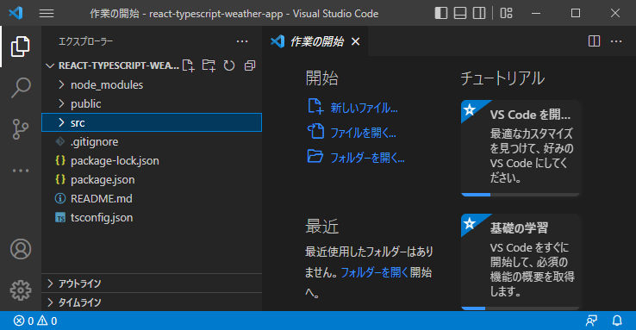

 |  | node_ modules | npmからダウンロードされたパッケージが保存されています。
 |  | public | オンライン上に公開する準備ができたファイルやデータが入っている
 |  | README. md | アプリの概要起動方法が記載されている
 |  | pakage.json | アプリのテクニカルな情報やインストールされているパッケージ情報が記載されている
 |  | .gitignore | コードを管理するgitで使われるファイル。

2 | 実行
 | npm start

3 | ビルド
 | npm run build

 | buildフォルダに物が作成される

4 | テストサイトにアップロード

 | https://app.netlify.com/teams/kanosawa-mk2/overview

